Capa
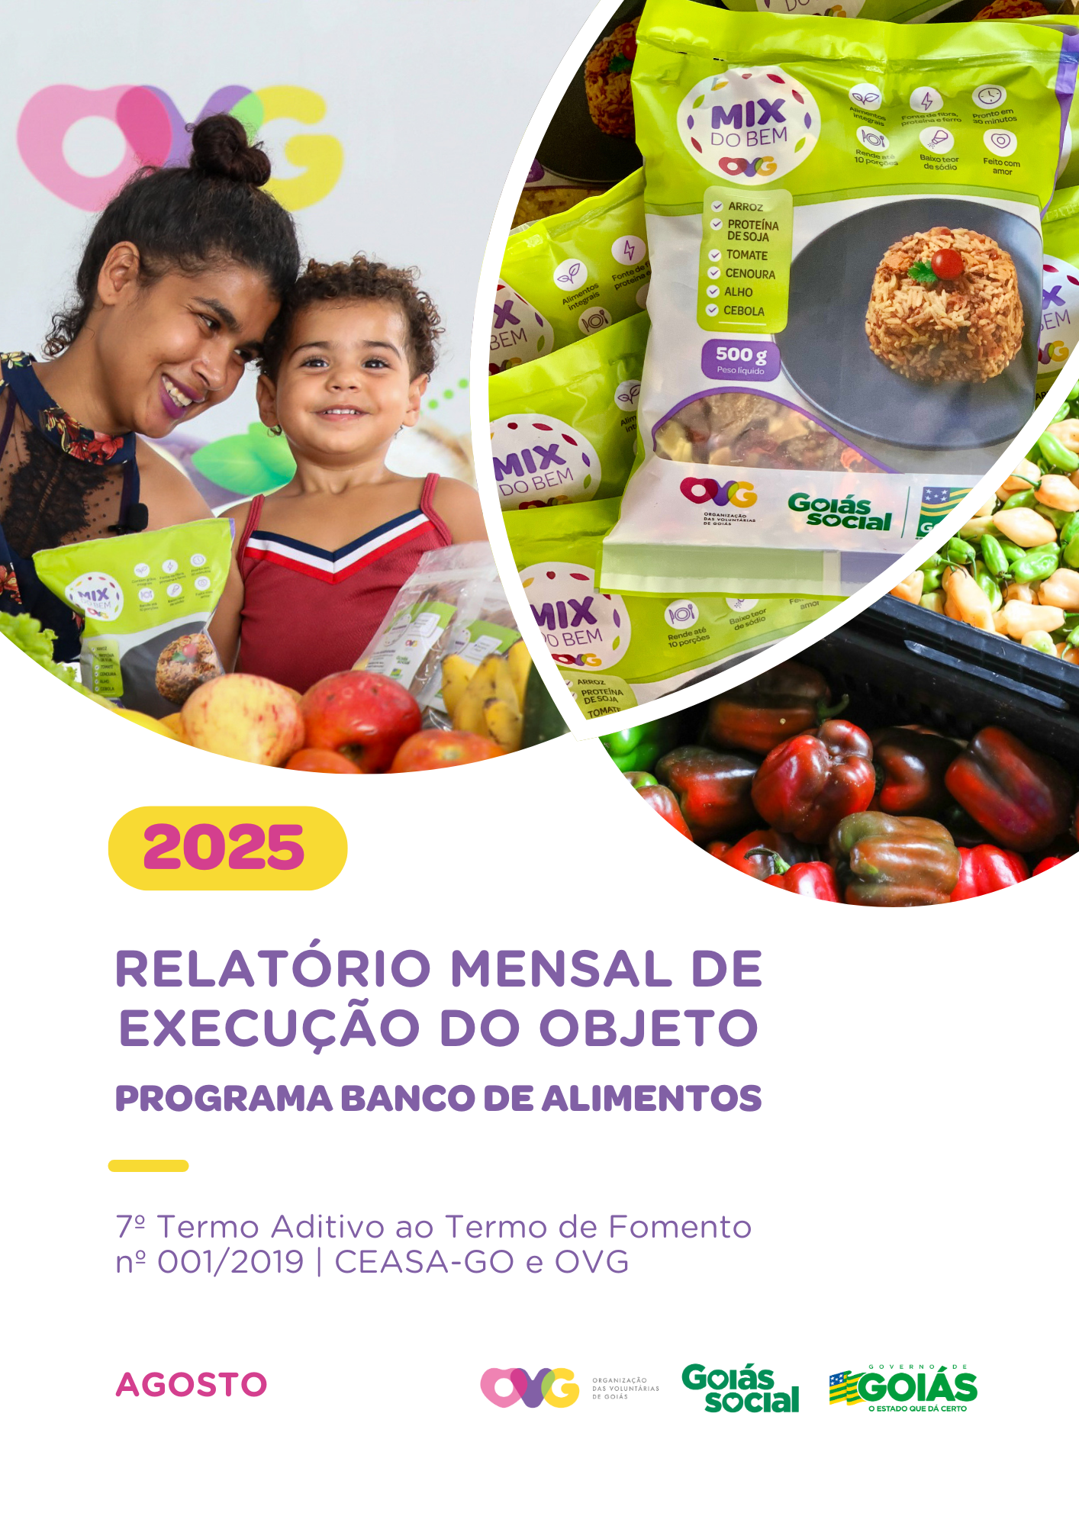

Relatório Sintético
ORGANIZAÇÃO DAS VOLUNTÁRIAS DE GOIÁS
7º TERMO ADITIVO AO TERMO DE FOMENTO Nº 001/2019 - CEASA/OVG
RELATÓRIO GERENCIAL MENSAL DE EXECUÇÃO
BANCO DE ALIMENTOS
PROTEÇÃO SOCIAL ÀS FAMÍLIAS E INDIVÍDUOS EM SITUAÇÃO DE VULNERABILIDADE SOCIAL
MÊS DE REFERÊNCIA: AGOSTO / 2025
PROTEÇÃO SOCIAL BÁSICA - BANCO DE ALIMENTOS
UNIDADE EXECUTORA | ESPECIFICAÇÃO |  | METAS FÍSICAS
 |  |  | Realizadas
BANCO DE ALIMENTOS | Número de entidades cadastradas |  | 1
 | Número de indivíduos/famílias cadastrados |  | 134
 | Número de entidades atendidas |  | 63
 | Número de indivíduos/famílias atendidos |  | 3,785
 | Total de alimentos doados (KG) |  | 101,807.65
 | Total de doadores cadastrados |  | 4
 | Total de alimentos coletados/arrecadados (KG) |  | 100,862.75
 | Bairros de Goiânia atendidos |  | 32
 | Municípios atendidos (além de Goiânia) |  | 12
 | Distribuição |  | Diária (exceto domingos e feriados)

Plano de Ação
Causa: O Programa está sendo executado com base no Plano de Trabalho, com o desenvolvimento de atividades de coleta, seleção e distribuição de alimentos para entidades sociais e famílias em situação de vulnerabilidade e insegurança alimentar, superando a descrição do item "9. Metas", que prevê a entrega de, no mínimo, 60.000 kg de alimentos in natura (9.2) e atender, no mínimo, 1.500 famílias e 40 entidades por mês (9.3).
Medidas implementadas/a implementar: Como as atividades estão sendo desenvolvidas conforme previsto no Plano de Trabalho, não há medidas saneadoras a serem implementadas.
Prazo para tratar a causa: Não há prazo.
Ações Desenvolvidas
O Programa segue recebendo novos cadastramentos, sendo o de famílias realizado presencialmente e o de entidades sociais, por meio do site da OVG (www.ovg.org.br), com validação efetuada pela equipe de Serviço Social. Todas as ações desenvolvidas têm como objetivo apoiar e fortalecer a rede socioassistencial.
Com o apoio da equipe de Segurança Interna da CEASA, a equipe do Banco de Alimentos desenvolve uma importante ação de mapeamento e acolhimento de famílias em situação de vulnerabilidade que recorrem aos contêineres de lixo em busca de alimentos impróprios para o consumo. Após identificadas, essas famílias são encaminhadas para atendimento com assistente social, que realiza escuta qualificada, avalia as demandas e efetiva os devidos encaminhamentos à rede socioassistencial. Além da distribuição regular de alimentos, a iniciativa fortalece a promoção da segurança alimentar e nutricional por meio do atendimento humanizado. Paralelamente, a promoção da segurança alimentar e nutricional é reforçada por meio da busca ativa de alimentos, garantindo a destinação adequada dos produtos arrecadados.
A busca ativa de alimentos na CEASA é realizada diariamente para captação de matéria-prima, destinada tanto a doações in natura quanto ao processamento. O volume arrecadado varia conforme a sazonalidade, a inflação e as condições ambientais. No período analisado, foram distribuídos 101.807,65 kg de alimentos in natura para famílias em situação de vulnerabilidade e entidades sociais. Adicionalmente, foram entregues 57.424 itens resultantes do processamento, como Mix do Bem e frutas desidratadas. Essa iniciativa reafirma o compromisso com a sustentabilidade, a redução do desperdício e a promoção da segurança alimentar, por meio do aproveitamento integral dos alimentos.
A equipe do Banco de Alimentos participou da 2ª edição do projeto “Defensorias do Araguaia”, realizado em Aruanã, com a entrega de 510 unidades de Mix do Bem. A iniciativa reúne uma ampla rede de parceiros que, de forma colaborativa, buscam superar as barreiras geográficas e estruturais que dificultam o acesso à justiça e à cidadania para os povos indígenas do Alto Araguaia.
No dia 27 de agosto, a equipe do Banco de Alimentos marcou presença na Feira de Oportunidades e no Evento de Inclusão do ProBem. Na ocasião, foram distribuídas 6.000 unidades de frutas desidratadas e realizada a exposição do Mix do Bem. O evento reuniu milhares de beneficiários em um dia repleto de atividades, palestras, capacitações, distribuição de brindes e atendimentos diversos. Além disso, 5.000 novos beneficiários formalizaram sua adesão ao Programa, presencialmente ou de forma on-line, passando a integrar oficialmente o ProBem.
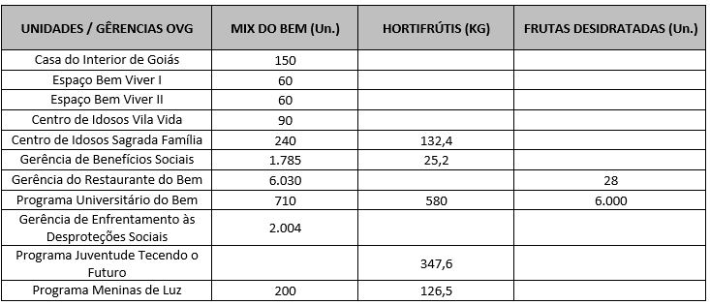 Após as capacitações sobre o Mix do Bem nas unidades e programas da OVG, neste mês foram realizados os seguintes atendimentos:
Nas ações do Goiás Social e do Agro é Social, o Banco de Alimentos participou com entrega e orientações sobre o Mix do Bem, por meio do OVG Perto de Você:
Goiânia, agosto de 2025.
Marília Araújo Silva |  | Luís Maurício Bessa Scartezini
Gerente do Banco de Alimentos |  | Gerente de Planejamento
Roberta Wendorf de Carvalho |  | Janine Almeida Silva Zaiden
Diretora de Unidades Socioassistenciais |  | Diretora de Planejamento e Gestão
Jarmund Nasser Junior |  | Adryanna Leonor Melo de Oliveira Caiado
Diretor Administrativo e Financeiro |  | Diretora Geral

Relatório Analítico
ORGANIZAÇÃO DAS VOLUNTÁRIAS DE GOIÁS
7º TERMO ADITIVO AO TERMO DE FOMENTO Nº 001/2019 - CEASA/OVG
RELATÓRIO ANALÍTICO: OPERACIONAL E METAS
BANCO DE ALIMENTOS
PROTEÇÃO SOCIAL ÀS FAMÍLIAS E INDIVÍDUOS EM SITUAÇÃO DE VULNERABILIDADE SOCIAL
REFERÊNCIA: AGOSTO / 2025
PROTEÇÃO SOCIAL BÁSICA
OPERACIONALIZAÇÃO DAS AÇÕES DE PROTEÇÃO SOCIAL
Item Meta TF: 15.1 / Item Meta PT: 9.9.1
1. ATENDIMENTOS/MÊS |  |  | JUL/2019 A JUL/2025 | AGO | SET | OUT | NOV | DEZ | TOTAL SEM REPETIÇÃO
Número de entidades atendidas |  | RZ | 403 | 63 | 0 | 0 | 0 | 0 | 404
Número de indivíduos/famílias atendidos |  | RZ | 7,856 | 3,785 | 0 | 0 | 0 | 0 | 7,990

Item Meta TF: 15.1 / Item Meta PT: 9.9.2
2. CADASTRAMENTOS/MÊS |  |  | JUL/2019 A JUL/2025 | AGO | SET | OUT | NOV | DEZ | TOTAL
Novas entidades cadastradas com recebimento regular |  | RZ | 333 | 1 |  |  |  |  | 334
Novas entidades cadastradas para o Programa Aquisição de Alimentos Estadual (PAA) |  | RZ | 239 | 13 |  |  |  |  | 252
Novos indivíduos/famílias cadastrados |  | RZ | 7,108 | 134 |  |  |  |  | 7,242

Item Meta TF: 15.3 / Item Meta PT: 9.9.3
3. VOLUME DE DOAÇÕES (KG)/MÊS |  |  | JUL/2019 A JUL/2025 | AGO | SET | OUT | NOV | DEZ | TOTAL
Quantidade de alimentos coletados/arrecadados |  | RZ | 8,554,841.97 | 100,862.75 | 0.00 | 0.00 | 0.00 | 0.00 | 8,655,704.72
Quantidade de alimentos doados para famílias e entidades sociais |  | RZ | 8,306,265.98 | 101,807.65 | 0.00 | 0.00 | 0.00 | 0.00 | 8,408,073.63
Quantidade de alimentos destinados a instituições para alimentação animal |  | RZ | 201,645.42 | 926.60 | 0.00 | 0.00 | 0.00 | 0.00 | 202,572.02
Quantidade de alimentos selecionados para processamentos |  | RZ | 70,266.15 | 2,061.30 | 0.00 | 0.00 | 0.00 | 0.00 | 72,327.45
Estoque |  | RZ | 42,560.95 | 300.00 | 0.00 | 0.00 | 0.00 | 0.00 | 42,860.95
OBS.: Sempre que ficarem alimentos arrecadados em um mês para serem entregues no primeiro dia útil do mês seguinte, haverá registro na linha "ESTOQUE".
OBS.: O total de "alimentos coletados/arrecadados" é menor que a soma de "alimentos doados para famílias e entidades sociais", "alimentos destinados a instituições para alimentação animal" e "alimentos selecionados para processamentos" devido à aquisição, nos meses de junho, julho e agosto de 2020, de cestas de frutas e hortaliças da Cooperativa Mista dos Produtores de Hortifrutigranjeiros do Estado de Goiás (COMPHEGO) para serem entregues às famílias pela situação de emergência em razão da pandemia do Coronavírus. Diante disso, nesses meses, o volume de alimentos doados foi maior que a quantidade de alimentos coletados/arrecadados.

Item Meta TF: Não Possui / Item Meta PT: 9.9.5
4. AÇÕES SOCIAIS |  |  | JUL/2019 A JUL/2025 | AGO | SET | OUT | NOV | DEZ | TOTAL
Número de entidades que participaram |  | RZ | 2,078 | 0 |  |  |  |  | 2,078
Número de indivíduos/famílias que participaram |  | RZ | 4,957 | 3 |  |  |  |  | 4,960
5. DISTRIBUIÇÃO DE ALIMENTOS POR INSTITUIÇÃO / ENTIDADE E FAMÍLIA (KG)
Item Meta TF: 15.3 / Item Meta PT: 9.9.3
Bairros de Goiânia | Instituição / Entidade ATENDIDA EM GOIÂNIA |  | JUL/2019 A JUL/2025 | AGO | SET | OUT | NOV | DEZ | TOTAL
Santa Genoveva | Assembleia de Deus Aliança | RZ | 13,084.70 | 0.00 |  |  |  |  | 13,084.70
Bairro Goiá 2 | Assembleia de Deus Esperança | RZ | 20,489.86 | 0.00 |  |  |  |  | 20,489.86
Jardim Itaipu | Associação Desportiva Jardim Caravelas - ADEJAC | RZ | 6,298.40 | 0.00 |  |  |  |  | 6,298.40
 | Grupo Ecológico Ambiental Nacional Comando Pantera | RZ | 1,936.80 | 0.00 |  |  |  |  | 1,936.80
Jardim Guanabara | Assembleia de Deus Yeshua | RZ | 15,418.91 | 0.00 |  |  |  |  | 15,418.91
 | Centro de Recuperação Vida Nova | RZ | 56,181.14 | 646.50 |  |  |  |  | 56,827.64
 | Banco de Alimentos Mesa Brasil - SESC | RZ | 10,078.10 | 0.00 |  |  |  |  | 10,078.10
Jardim Guanabara I | CMEI Jardim Guanabara I - Conselho Gestor Construindo Cidadãos | RZ | 3,701.74 | 0.00 |  |  |  |  | 3,701.74
 | Instituto de Especialidades Conceito | RZ | 5,450.23 | 0.00 |  |  |  |  | 5,450.23
Jardim Guanabara II | Instituto de Apoio a Crianças e Adolescentes Casa do Pão | RZ | 225.00 | 0.00 |  |  |  |  | 225.00
 | Sociedade Renascer | RZ | 2,118.98 | 0.00 |  |  |  |  | 2,118.98
Jardim Guanabara III | CMEI Guanabara lll | RZ | 4,082.04 | 0.00 |  |  |  |  | 4,082.04
 | Comunidade Espirita Trabalho, Amor e FÉ - CETAF | RZ | 66,695.19 | 1,225.00 |  |  |  |  | 67,920.19
Jardim Vila Rica | Fraternidade Espírita Luz e Caridade | RZ | 2,525.90 | 0.00 |  |  |  |  | 2,525.90
Vila Montecelli | Associação Ambiental pela Vida e Sustentabilidade Social | RZ | 5,490.99 | 0.00 |  |  |  |  | 5,490.99
Residencial Vale dos Sonhos | Associação Beneficente do Residencial Vale dos Sonhos | RZ | 38,162.13 | 0.00 |  |  |  |  | 38,162.13
 | Igreja Batista Vale dos Sonhos | RZ | 12,972.24 | 0.00 |  |  |  |  | 12,972.24
 | Igreja Assembleia de Deus Ministério Vale dos Sonhos | RZ | 1,365.00 | 0.00 |  |  |  |  | 1,365.00
Residencial São Leopoldo | Associação Benefeciente Missões Compaixão | RZ | 2,200.40 | 0.00 |  |  |  |  | 2,200.40
Campinas | Ekklesia Igreja Cristã Inclusiva | RZ | 97.00 | 0.00 |  |  |  |  | 97.00
 | Associação Beneficente Metamorfose | RZ | 117,561.00 | 0.00 |  |  |  |  | 117,561.00
Chácara do Governador | Associação dos Idosos do Grupo Renascer da Chácara do Governador | RZ | 59.70 | 0.00 |  |  |  |  | 59.70
Cidade Jardim | Associação Brasileira Esperança e Vida | RZ | 23,394.42 | 0.00 |  |  |  |  | 23,394.42
Jardim Novo Mundo | Assembleia de Deus - Ministério Nova Terra Novo Mundo | RZ | 1,023.00 | 0.00 |  |  |  |  | 1,023.00
...
Item Meta TF: 15.4 / Item Meta PT: 9.9.4
Whenik Oliveira |  | RZ | 11.50 | 0.00
Willia Alvez da Costa |  | RZ | 11,775.54 | 0.00
Willian Rose de Araújo |  | RZ | 9,598.50 | 0.00
Yan Alencar Silva |  | RZ | 377.60 | 0.00
SUB-TOTAL ARRECADAÇÕES PERMISSIONÁRIOS E PRODUTORES (KG) |  | RZ | 1,893,769.55 | 22,023.20 | 0.00 | 0.00
TOTAL ARRECADAÇÕES (KG) |  | RZ | 8,554,841.97 | 100,862.75 | 0.00 | 0.00
7. DESCRITIVO DAS DEMAIS ATIVIDADES
Item Meta TF: - / Item Meta PT: 9.9
Atividades relevantes por área técnica e/ou geral desenvolvidas na unidade (conforme Plano de Trabalho):
7.1 O recadastramento das entidades sociais atendidas segue em andamento. Conforme a Resolução OVG n° 002/2019, "as instituições deverão realizar a atualização de cadastro anualmente". Para garantir o cumprimento dessa exigência, a equipe da Gerência do Banco de Alimentos (GBA) está realizando visitas técnicas às entidades sociais, conforme as diretrizes da Resolução.
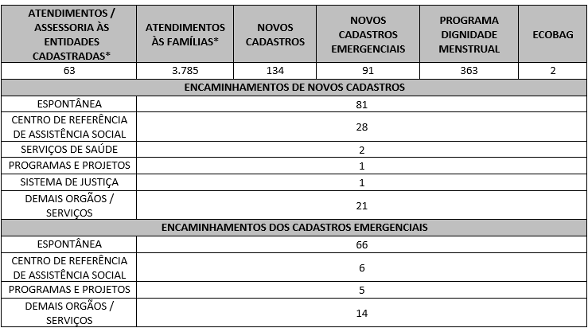 7.2 O Serviço Social realizou neste mês:
Destacamos que a prioridade é atender a todos que procuram e se enquadram nos critérios do Programa Banco de Alimentos. Assim, as cestas para as famílias sofrem variação em quantidade (padrão de 15-20 kg), conforme os alimentos que são coletados na CEASA. Neste sentido, sempre que temos a diminuição ou aumento da coleta, a quantidade de alimentos da cesta sofre a mesma oscilação, mantendo a quantidade mínima para atender a necessidade nutricional das famílias. Além disso, os alimentos in natura são complementados com a entrega de kits de Mix do Bem e frutas desidratadas. O mesmo protocolo é seguido para as entidades sociais, o volume de alimento doado aumenta ou diminui conforme a coleta realizada.
7.3 Neste mês, foi realizada capacitação para os Colaboradores, com foco nas boas práticas de manipulação de alimentos.
7.4 Foram realizadas ações coletivas voltadas ao bem-estar, à prevenção e atenção à saúde, promovendo cuidados aos Beneficiários.
7.5 O Banco de Alimentos, em parceria com a Gerência de Voluntariado e Parcerias Sociais (GVPS), acolheu voluntários para apoio às atividades rotineiras da unidade, fortalecendo a execução das ações e o engajamento social.
Impactos das atividades desenvolvidas (conforme Plano de Trabalho):
7.1 A integração do Sistema de Gestão Integrada (SGI) possibilitou o recadastramento on-line, otimizando o controle das informações das entidades sociais e eliminando o uso de papel, o que contribui para a sustentabilidade ambiental. Em funcionamento desde novembro de 2022, o SGI tem qualificado os processos de cadastro, monitoramento e acompanhamento das entidades atendidas, independente da unidade executora das atividades. O cadastro de famílias ocorre de forma contínua, de segunda a sexta-feira, com retirada semanal de alimentos em dias pré-definidos.
7.2 A equipe do Banco de Alimentos realiza busca ativa de famílias em situação de vulnerabilidade, oferecendo orientação e apoio a quem busca alimentos nos contêineres da CEASA, garantindo maior segurança alimentar e acesso a alimentos adequados para consumo. Além disso, essas famílias passam por atendimento e avaliação com assistentes sociais, sendo encaminhadas à rede socioassistencial conforme suas necessidades. O Serviço Social realiza continuamente esse trabalho de articulação, garantindo que as famílias tenham acesso a outros serviços setoriais e ampliem o exercício de seus direitos sociais. A equipe de Assistentes Sociais da OVG mantém o compromisso de reduzir desigualdades e apoiar populações vulneráveis na busca por seus direitos.
7.3 Ação de Capacitação para Colaboradores: No dia 23 de agosto, foi realizada uma capacitação com os colaboradores da produção do Banco de Alimentos, com foco nas boas práticas de manipulação de alimentos. A atividade, conduzida pela nutricionista da unidade, teve como objetivo reforçar os cuidados com a higiene e a segurança alimentar no ambiente de trabalho, especialmente junto aos colaboradores recém-integrados à equipe no mês de agosto. Considerada essencial para a inserção desses profissionais, a capacitação permitiu o alinhamento às práticas já adotadas no setor. Durante a atividade, foi desenvolvida uma dinâmica interativa utilizando cartolinas azul e rosa, em que os participantes colaram imagens representando situações corretas e incorretas relacionadas às práticas de higiene e manipulação de alimentos. Entre os exemplos abordados estavam o uso adequado da touca, a lavagem correta das mãos após o uso do banheiro e após fumar, além de orientações sobre a não utilização de maquiagem e perfumes no ambiente de produção. A dinâmica favoreceu a participação ativa dos colaboradores, contribuindo para a fixação dos conteúdos trabalhados. A ação foi considerada positiva e necessária para garantir a padronização dos procedimentos e a manutenção da qualidade e segurança dos alimentos manipulados.
7.4 Ações e Atividades Coletivas de Bem-estar Social com as Famílias: Nos dias 27 e 29 de agosto, em articulação com a rede socioassistencial e em parceria com a Secretaria de Estado de Desenvolvimento Social de Goiás (SEDS), foi realizada, no Auditório Mauro Borges, a Campanha Agosto Lilás, iniciativa nacional de conscientização e combate à violência contra a mulher. Na ocasião, houve uma abordagem coletiva, com orientações, entrega de materiais informativos disponibilizados pelo Programa Goiás por Elas e distribuição do Mix do Bem para as famílias. A ação teve como objetivo fomentar o compromisso com a defesa dos direitos humanos e o fortalecimento da rede de proteção social, promovendo a conscientização sobre os direitos das mulheres e os canais de apoio disponíveis.
7.5 Dando continuidade à parceria com a Gerência de Voluntariado e Parcerias Sociais (GVPS), o Banco de Alimentos segue acolhendo voluntários que apoiam as atividades diárias da unidade. A iniciativa tem como objetivo fortalecer a rede de voluntariado e estimular a participação social na oferta de uma alimentação digna e segura às famílias em situação de vulnerabilidade. No mês de agosto, 2 voluntários atuaram no apoio às atividades, contribuindo com o empacotamento do Mix do Bem, a preparação de frutas desidratadas e a organização dos kits de hortifrútis destinados às entidades cadastradas.
...

Anexo Fotos
FOTOS - AGOSTO 2025
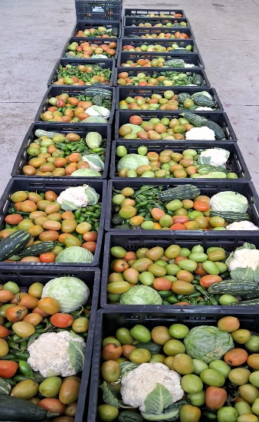
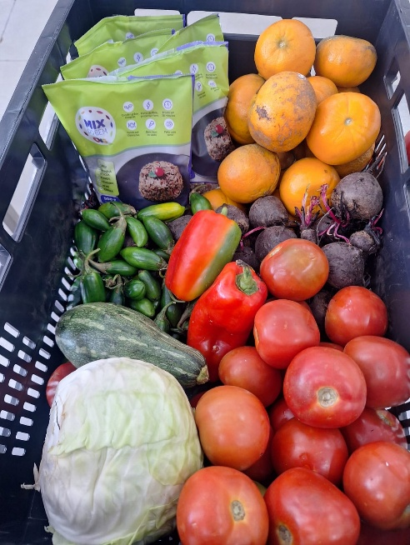
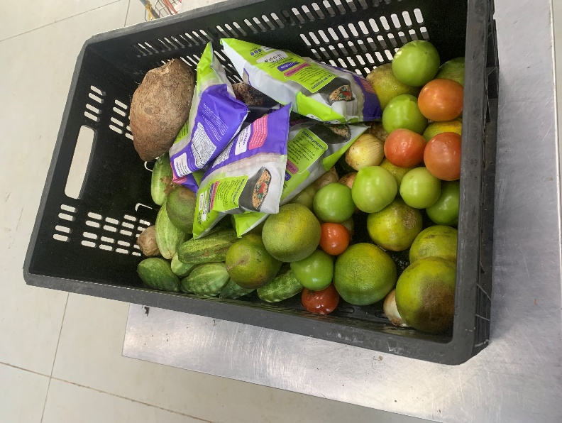

 | Distribuição de alimentos para as Famílias.
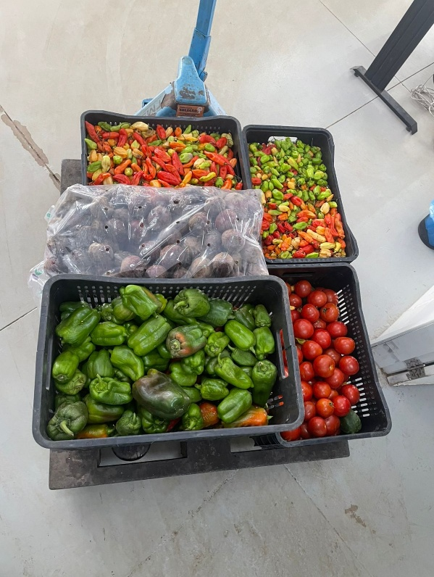
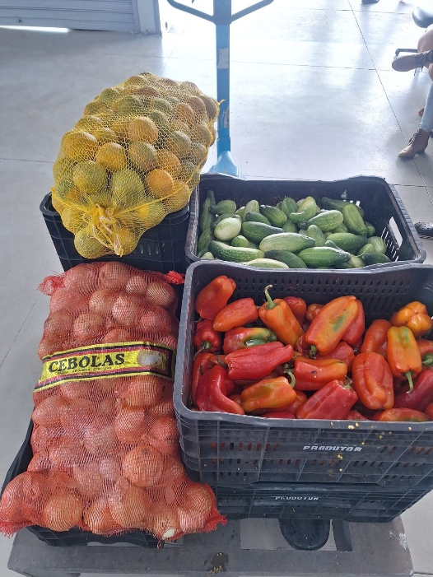
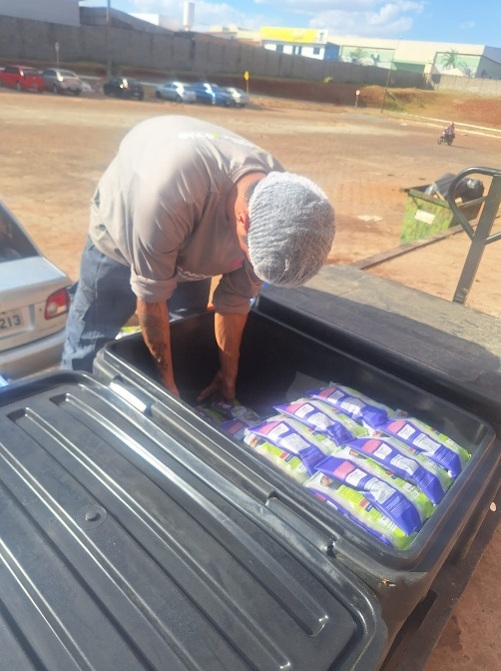

 | Distribuição de alimentos para as Entidades Sociais.
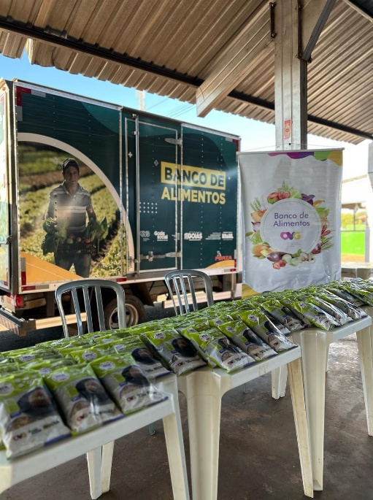
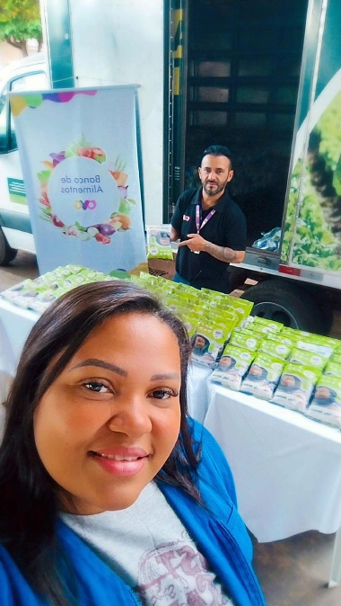

 | Participação no Programa Agro Social em São Luís de Montes Belos.
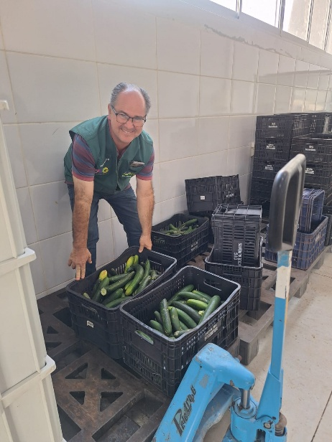

 | Atuação de voluntário no apoio das atividades.
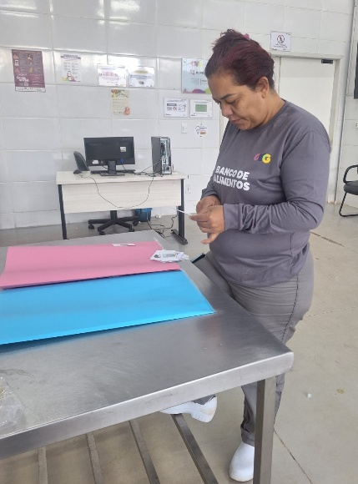

 | Capacitação para Colaboradores com dinâmica interativa.

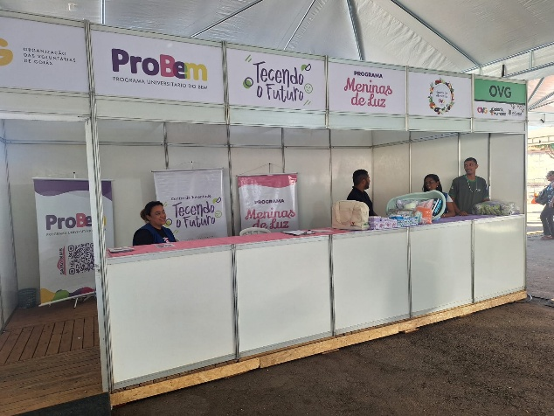

 | Participação na 1ª edição do Goiânia + Humana: Mutirão de serviços e ações sociais.

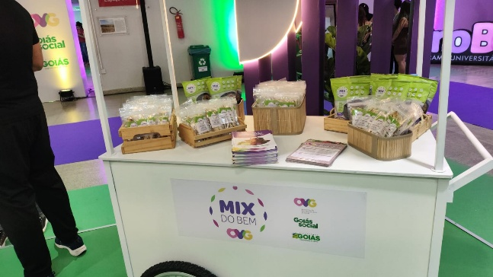

 | Participação na Feira de Oportunidades e Evento de Inclusão do PROBEM.

